留言操作
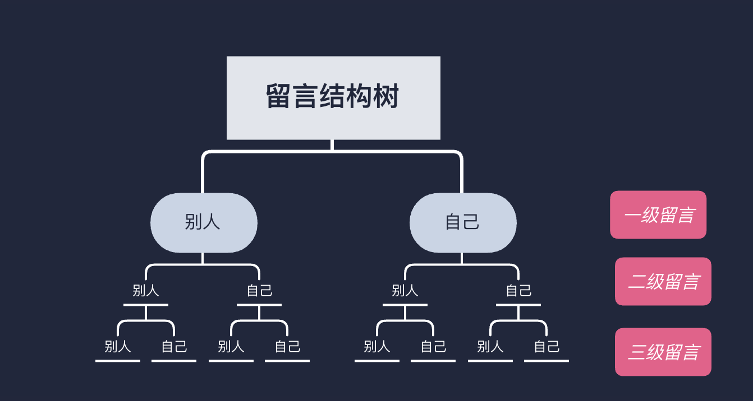
测试用例编号 | 优先级 | 测试描述 | 预置条件 | 测试步骤 | 预期输出 | 是否自动化 | 实测结果

Message_01 | P1 | 留言不填 | 管理员已成功登录，且在留言页面 | 留言不填，点击发布，找到该留言，点击删除 | alert“请输入有效内容”，留言失败 | 否 | 通过
Message_02 | P1 | 留言只有空格 | 管理员已成功登录，且在留言页面 | 留言只有空格，点击发布 | alert“请输入有效内容”，留言失败 | 否 | 通过
Message_03 | P1 | 留言1个字 | 管理员已成功登录，且在留言页面 | 留言：“快” | alert“留言成功”，在网页最后找到该留言，点击删除后，alert“删除成功” | 否 | 通过
Message_04 | P1 | 留言99个字 | 管理员已成功登录，且在留言页面 | 留言：“快来运动吧”*20，减去最后一个“吧” | alert“留言成功”，在网页最后找到该留言，点击删除后，alert“删除成功” | 否 | 通过
Message_05 | P1 | 留言100个字 | 管理员已成功登录，且在留言页面 | 留言：“快来运动吧”*20 | alert“留言成功”，在网页最后找到该留言，点击删除后，alert“删除成功” | 否 | 通过
Message_06 | P1 | 留言101个字 | 管理员已成功登录，且在留言页面 | 留言：“快来运动吧”*20，再加上一个“吧” | alert“留言成功”，在网页最后找到该留言，点击删除后，alert“删除成功” | 否 | 通过
Message_07 | P1 | 留言10000个字 | 管理员已成功登录，且在留言页面 | 留言：“快来运动吧”*2000 | alert“留言字数过长”，留言失败 | 否 | 通过
Message_08 | P1 | 发布并删除二级留言：别人←自己 | 管理员已成功登录，且在留言页面 | 选择一个别人的一级留言，回复“快来运动吧”，后删除自己的留言 | 留言成功并显示，删除留言成功 | 否 | 通过
Message_09 | P1 | 发布并删除二级留言：自己←自己 | 管理员已成功登录，且在留言页面 | 选择一个自己的一级留言，回复“快来运动吧”，后删除自己的留言 | 留言成功并显示，删除留言成功 | 否 | 通过
Message_10 | P1 | 发布并删除三级留言：别人←别人←自己 | 管理员已成功登录，且在留言页面 | 选择红色位置，进行留言，并删除该留言 | 留言成功并显示，删除留言成功 | 否 | 通过
Message_11 | P1 | 别人←自己←自己 | 管理员已成功登录，且在留言页面 | 选择红色位置，进行留言，并删除该留言 | 留言成功并显示，删除留言成功 | 否 | 通过
Message_12 | P1 | 自己←别人←自己 | 管理员已成功登录，且在留言页面 | 选择红色位置，进行留言，并删除该留言 | 留言成功并显示，删除留言成功 | 否 | 通过
Message_13 | P1 | 自己←自己←自己 | 管理员已成功登录，且在留言页面 | 选择红色位置，进行留言，并删除该留言 | 留言成功并显示，删除留言成功 | 否 | 通过
Message_14 | P1 | 别人←别人←别人 | 管理员已成功登录，且在留言页面 | 选择红色位置，删除该留言 | 删除留言成功 | 否 | 通过
Message_15 | P1 | 别人←别人←自己 | 管理员已成功登录，且在留言页面 | 选择红色位置，删除该留言 | 删除留言成功 | 否 | 删去
Message_16 | P1 | 别人←自己←自己 | 管理员已成功登录，且在留言页面 | 选择红色位置，删除该留言 | 删除留言成功 | 否 | 删去
Message_17 | P1 | 别人←自己←别人 | 管理员已成功登录，且在留言页面 | 选择红色位置，删除该留言 | 删除留言成功 | 否 | 通过
Message_18 | P1 | 自己←别人←别人 | 管理员已成功登录，且在留言页面 | 选择红色位置，删除该留言 | 删除留言成功 | 否 | 通过
Message_19 | P1 | 自己←别人←自己 | 管理员已成功登录，且在留言页面 | 选择红色位置，删除该留言 | 删除留言成功 | 否 | 删去
Message_20 | P1 | 自己←自己←别人 | 管理员已成功登录，且在留言页面 | 选择红色位置，删除该留言 | 删除留言成功 | 否 | 通过
Message_21 | P1 | 自己←自己←自己 | 管理员已成功登录，且在留言页面 | 选择红色位置，删除该留言 | 删除留言成功 | 否 | 删去
Message_22 | P1 | 别人←别人←别人 | 管理员已成功登录，且在留言页面 | 选择红色位置，删除该留言 | 删除留言成功 | 否 | 通过
Message_23 | P1 | 别人←别人←自己 | 管理员已成功登录，且在留言页面 | 选择红色位置，删除该留言 | 删除留言成功 | 否 | 通过
Message_24 | P1 | 别人←自己←自己 | 管理员已成功登录，且在留言页面 | 选择红色位置，删除该留言 | 删除留言成功 | 否 | 通过
Message_25 | P1 | 别人←自己←别人 | 管理员已成功登录，且在留言页面 | 选择红色位置，删除该留言 | 删除留言成功 | 否 | 通过
Message_26 | P1 | 自己←别人←别人 | 管理员已成功登录，且在留言页面 | 选择红色位置，删除该留言 | 删除留言成功 | 否 | 通过
Message_27 | P1 | 自己←别人←自己 | 管理员已成功登录，且在留言页面 | 选择红色位置，删除该留言 | 删除留言成功 | 否 | 通过
Message_28 | P1 | 自己←自己←别人 | 管理员已成功登录，且在留言页面 | 选择红色位置，删除该留言 | 删除留言成功 | 否 | 通过
Message_29 | P1 | 自己←自己←自己 | 管理员已成功登录，且在留言页面 | 选择红色位置，删除该留言 | 删除留言成功 | 否 | 通过
Message_30 | P1 | 别人←别人 | 管理员已成功登录，且在留言页面 | 选择红色位置，删除该留言 | 删除留言成功 | 否 | 通过
Message_31 | P1 | 别人←自己 | 管理员已成功登录，且在留言页面 | 选择红色位置，删除该留言 | 删除留言成功 | 否 | 删去
Message_32 | P1 | 自己←别人 | 管理员已成功登录，且在留言页面 | 选择红色位置，删除该留言 | 删除留言成功 | 否 | 通过
Message_33 | P1 | 自己←自己 | 管理员已成功登录，且在留言页面 | 选择红色位置，删除该留言 | 删除留言成功 | 否 | 删去
Message_34 | P1 | 别人←别人←别人 | 管理员已成功登录，且在留言页面 | 选择红色位置，删除该留言 | 删除留言成功 | 否 | 通过
Message_35 | P1 | 别人←别人←自己 | 管理员已成功登录，且在留言页面 | 选择红色位置，删除该留言 | 删除留言成功 | 否 | 通过
Message_36 | P1 | 别人←自己←自己 | 管理员已成功登录，且在留言页面 | 选择红色位置，删除该留言 | 删除留言成功 | 否 | 通过
Message_37 | P1 | 别人←自己←别人 | 管理员已成功登录，且在留言页面 | 选择红色位置，删除该留言 | 删除留言成功 | 否 | 通过
Message_38 | P1 | 自己←别人←别人 | 管理员已成功登录，且在留言页面 | 选择红色位置，删除该留言 | 删除留言成功 | 否 | 通过
Message_39 | P1 | 自己←别人←自己 | 管理员已成功登录，且在留言页面 | 选择红色位置，删除该留言 | 删除留言成功 | 否 | 通过
Message_40 | P1 | 自己←自己←别人 | 管理员已成功登录，且在留言页面 | 选择红色位置，删除该留言 | 删除留言成功 | 否 | 通过
Message_41 | P1 | 自己←自己←自己 | 管理员已成功登录，且在留言页面 | 选择红色位置，删除该留言 | 删除留言成功 | 否 | 通过
Message_42 | P1 | 别人←别人 | 管理员已成功登录，且在留言页面 | 选择红色位置，删除该留言 | 删除留言成功 | 否 | 通过
Message_43 | P1 | 别人←自己 | 管理员已成功登录，且在留言页面 | 选择红色位置，删除该留言 | 删除留言成功 | 否 | 通过
Message_44 | P1 | 自己←别人 | 管理员已成功登录，且在留言页面 | 选择红色位置，删除该留言 | 删除留言成功 | 否 | 通过
Message_45 | P1 | 自己←自己 | 管理员已成功登录，且在留言页面 | 选择红色位置，删除该留言 | 删除留言成功 | 否 | 通过
Message_46 | P1 | 别人 | 管理员已成功登录，且在留言页面 | 选择红色位置，删除该留言 | 删除留言成功 | 否 | 通过
Message_47 | P1 | 自己 | 管理员已成功登录，且在留言页面 | 选择红色位置，删除该留言 | 删除留言成功 | 否 | 删去

